Arkusz1
1 stopień | 2 stopień | 3 stopień | 4 stopień | Szkic rozdziału | Model symulacyjny | Cały tekst | Integracja z systemem | Formatowanie | Recenzja
streszczenie |  |  |  |  | X |  | X
abstract |  |  |  |  | X |  | X
oświadczenia |  |  |  |  | X |  | X |  |  | harmonogram
akronimy |  |  |  |  | X |  | X |  |  | data | Szkic rozdziału | Model symulacyjny | Cały tekst | Integracja z systemem | Formatowanie | Recenzja
wstęp |  |  |  |  | X |  | X |  |  | 2022-11-30 | 100% | 50% | 25% | 0% | 0% | 0%
cel pracy |  |  |  |  | X |  | X |  |  | 2022-12-15 | 100% | 100% | 50% | 50% | 0% | 0%
metodyka obliczeń |  |  |  |  | X |  | X |  |  | 2022-01-15 | 100% | 100% | 100% | 100% | 100% | 100%
 | faza lotu+model |  |  |  | X |  | X |  |  | "+ 2 tygodnie na opóźnienia"
 |  | faza lotu |  |  | X |  | X
 |  | model misji |  |  | X |  | X
 | wykorzystanie teorii małej perturbacji |  |  |  | X |  | X
 | zastosowane uprosczenia |  |  |  | X |  | X |  |  | Stan aktualny
 | wykorzystanie metod iteracyjnych |  |  |  | X |  | X |  |  | data | Szkic rozdziału | Model symulacyjny | Cały tekst | Integracja z systemem | Formatowanie | Recenzja
przygotowanie symulacji i jej założenia |  |  |  |  | X |  | X |  |  | 2022-12-31 | 100% | 100% | 100% | 100% | 0% | 0%
Analiza modelu silnika |  |  |  |  | X |  | X |  |  |  | -43% | -50% | -43% | -50% | -43% | -43%
 | opis silnika |  |  |  | X |  | X
 | opis schematu pracy silnika |  |  |  | X |  | X
 | opis jednostki sterującej |  |  |  | X |  | X
 | zmienne stanu |  |  |  | X |  | X
 | siłowniki |  |  |  | X |  | X
 | sensory |  |  |  | X |  | X
Modelowanie generatora stanów awaryjnych
 | Zagrożenia wewnętrzne
 |  | awaria sesnora
 |  | awaria siłownika
 |  | awaria śmigla
 | Zagrożenia zewnętrzne
 |  | Turbulencje wygenerowane
 |  | Ryzyko oblodzenia
 |  | wessanie obiektu
 | Podsumowanie generatora stanów aw.
Modelowanie aktualizatora stanów
 | Moduł główny
 | Moduł paliwowy
 | Moduł śmigła
 | Moduł zmiennej geometrii
 | Moduł upustu powietrza
Modelowanie układu sterowania
 | modelowanie sensorów
 |  | sensory prędkości
 |  | sensory temperatury
 |  |  | czujniki RTD
 |  |  | termopary
 |  | sensory ciśnienia
 |  | sensory momentu
 |  | sensory przemieszczeń
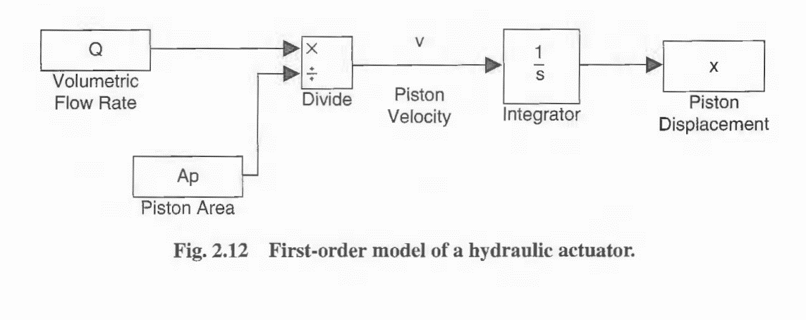
 |  |  | LVDT
 |  |  | RVDT
 | limitery i kontrolery
 |  | limitery wydajności
 |  |  | limiter T4
 |  |  | limiter Pt3/Pt2
 |  |  | limiter No
 |  |  | kontroler do FMV
 |  |  | kontroler do VSV
 |  |  | kontroler do ABV
 |  |  | kontroler do PCV
 |  |  | Podsumowanie limiterów PL
 |  | limitery bezpieczeństwa
 |  |  | limiter Ng
 |  |  | limiter No
 |  |  | limiter T
 |  |  | limiter T4_safe
 |  |  | limiter pt3/Pt2_safe
 |  |  | limiter No_safe
 |  |  | kontroler do SOV
 |  |  | kontroler do FBV
 |  |  | Podsumowanie limiterow SL
 | modelowanie siłowników
 |  | siłowniki o układzie otwartym
 |  |  | SOV
 |  |  | FBV
 |  | siłowniki o układzie zamkniętym
 |  |  | VSV
 |  |  | ABV
 |  |  | FMV
 |  |  | PCV |  | X |  | X
Testowanie i walidacja |  |  |  |  | X |  | X
 | testowanie symulacji
 |  | generator stanów awaryjnych
 |  | aktualizator stanów silnika
 |  | układ sterowania
 | Walidacja symulacji
 |  | Awaria sensora |  |  | X |  | X
 |  | awaria siłownika |  |  | X |  | X
 |  | awaria śmigła |  |  | X |  | X
 |  | turbulencje wygenerowane |  |  | X |  | X
 |  | Ryzyko oblodzenia |  |  | X |  | X
 |  | wessanie obiektu |  |  | X |  | X
Podsumowanie i wnioski |  |  |  |  | X |  | X
Bibliografia
spis rysunków
spis tabel

